表面
 | 令和８年度 自殺防止ゲートキーパー養成講座

『 死を考えた人に私たちは何ができるのか？ 』

全国の自殺者数は、減少傾向にはありますが、毎年約２万人の方が自殺で亡くなっております。原因は健康問題、経済問題、家庭問題、学校問題など実に様々であり、いくつかの問題が重複し、追い込まれた末の自殺と言われています。また､自殺未遂者は自殺者の10倍以上との報告もあり、自殺未遂者支援は自殺予防対策としての重要な取り組みとなっています。
本講座は、日常生活や職場等の様々な場面において、自殺のサインに気づき、見守り、必要に応じて専門相談機関へつなぐなどの役割を持つ人を養成します。

1 | 日 時 |  | 令和8年（2026年）8月31日（月）
 |  |  | 13：30～16：40（13：15受付開始） |  |  |  | .

2 | 場 所 |  | 宝塚市立中央公民館 ２階 ２０３・２０４学習室
 |  |  | （〒665-0031 宝塚市末広町３番５３号）

3 | 対 象 |  | どなたでも受講していただけます。

4 | 定 員 |  | 先着25名程度（事前申込みが必要です。）

5 | カリキュラム

 |  | 時間 | 内容
 |  | １３：３０～ |  | 開会
 |  |  |  | 講演 「死にたいと相談されたら」
 |  | １３：４０ ～ １6：4０ |  | 講師 一般社団法人メンタルさぽーたーずLabo
 |  |  |  | 代表理事 澤井 登志 氏

 |  |  |  | ①自殺の現状 | ②日本の自殺対策
 |  |  |  | ③自殺念慮のある人への対応 | ④ゲートキーパーの役割
 |  |  |  | ⑤自分自身のしんどさの扱い方 |  | （予定）

6 | 申込方法 |  | ・ | 市役所障碍（がい）福祉課へ電話又はファックスでお申込みください。
 |  |  | ・ファックスの場合は裏面の「受講申込書」をご利用ください。
 |  |  | ・手話通訳又は要約筆記を希望される方はお申込み時にお知らせください。

7 | 申込期間 |  | 令和8年（2026年）8月3日（月）～8月24日（月）

8 | 持ち物 |  | 筆記用具


9 | 申し込み・問い合わせ先

 |  | 宝塚市役所 障碍（がい）福祉課 （担当： 本間、中山）
 |  | 電 話 | ０７９７-７７-２０７７
 |  | ファックス | ０７９７-７２-８０８６

裏面
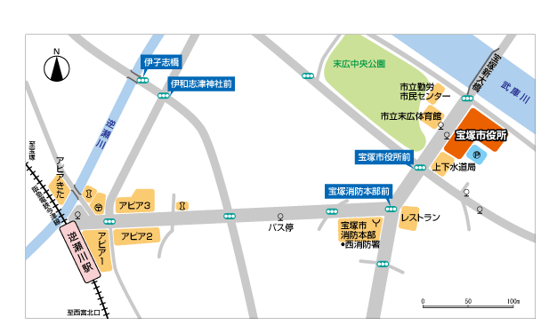
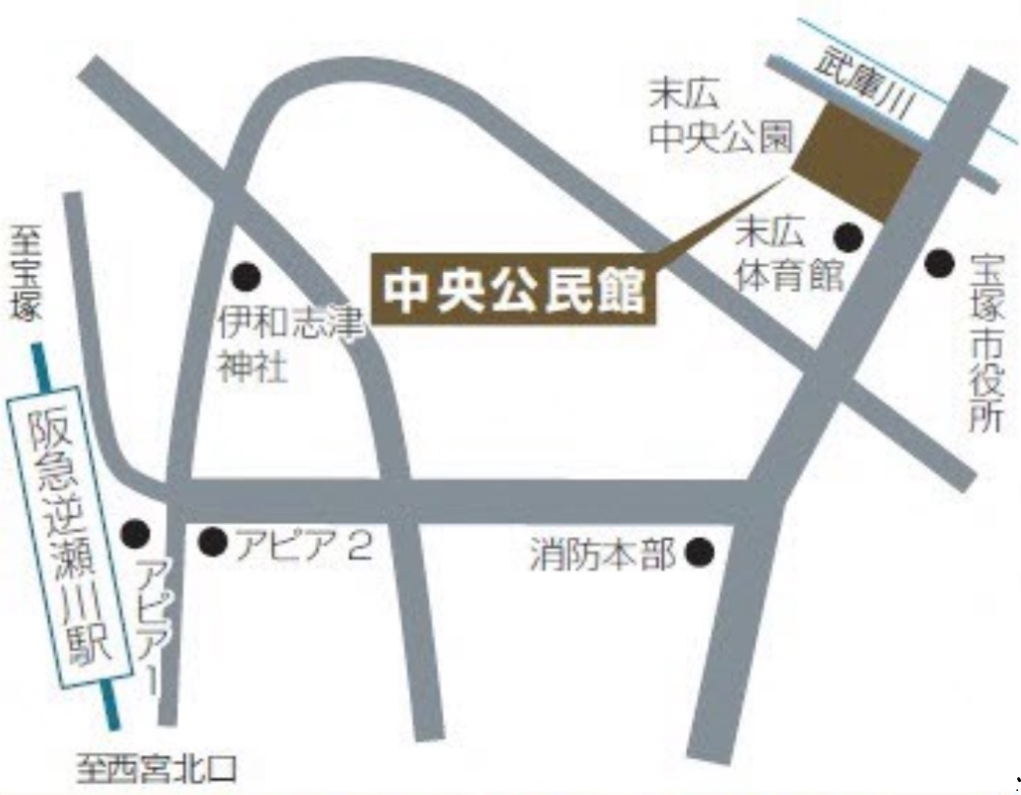
9 |  | 中央公民館 周辺地図

伊孑志橋
末広中央公園
伊和志津神社前
中央公民館
★
逆瀬川
至宝塚
市立末広体育館
s知る

アピアきた
宝塚市役所前
宝塚市役所
駐車場
阪急電鉄今津線
宝塚消防本部前
アピア３
逆瀬川駅
アピア1
バス停
宝塚市消防本部
西消防署
レストラン
アピア２

上下水道局
0
50
100m
至西宮北口

 | ※ ファックスで申し込みする場合はこのまま送信してください。
 |  |  |  |  |  | 申込期間
 | 宝塚市役所 障碍（がい）福祉課 行 |  |  |  | 令和８年８月３日（月）～ 8月24日（月）
 | （ファックス番号 ０７９７－７２－８０８６）

 | 令和8年度 自殺防止ゲートキーパー養成講座 受講申込書

 | フリガナ
 | 氏名
 | 勤務先
 | 連絡先住所 |  | 1. 勤務先 ２. 自宅（いずれかに○印をつけてください。）
 |  |  | 〒 | ―

 | 電話番号
 | ファックス番号
 | 配慮希望の有無 |  | 希望される方は、○印などをお願いします。
 |  |  | 1. 手話通訳 2. 要約筆記
 |  |  | ３. その他 （ |  |  |  | ）

 | ・当日のマスク着用は任意とさせていただきます。 休憩時等、適宜換気を行います。 体調不良の自覚症状があるときは、来場をお控えください。 ・受講決定通知書は発行しません。 ・申込人数が定員数を超えた場合は、受講をお断りすることがあります。 ・変更・中止の際はご連絡いたしますので、連絡先を必ずご記入下さい。

